測量業者変更登録申請書
過去の申請より自動補完されます
別表第十四(第十五条関係) |  |  |  |  |  |  |  |  | (用紙の寸法は、日本産業規格A4とする。)
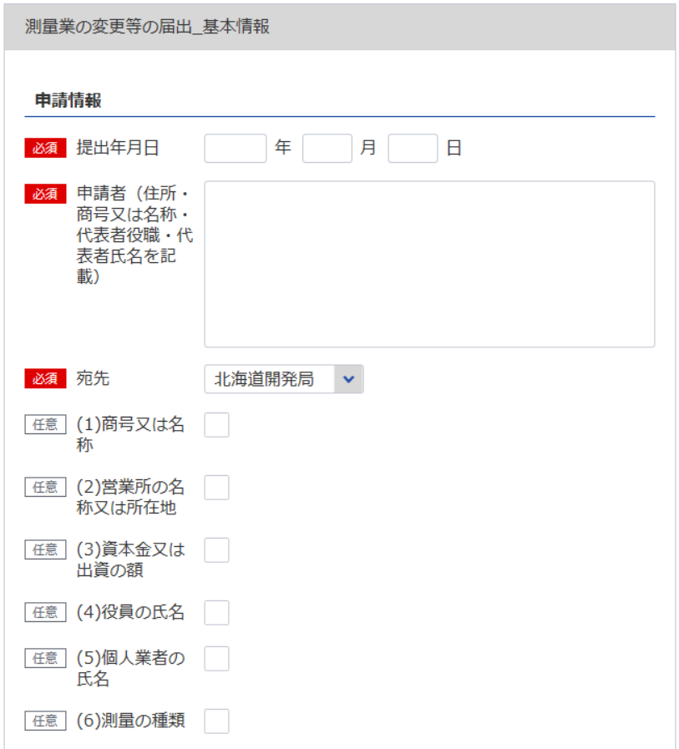
14
 |  |  | 都・道・府・県
測 量 業 者 変 更 登 録 申 請 書
×変更登録番号 |  |  |  | 登録第 |  |  | 号 | ×変更登録年月日 |  |  | 令和 |  | 年 | 月 | 日
1
3
4
※会社名 役職 代表者氏名 主たる営業所の住所を記載してください
測量法第55条の７の規定に基づき、下記のとおり、
2
 |  | (1)商号又は名称 |  |  |  |  |  |  |  | (4)役員の氏名
1
 |  | (2)営業所の名称又は所在地 |  |  |  |  |  |  |  | (5)個人業者の氏名
 |  | (3)資本金又は出資の額 |  |  |  |  |  |  |  | (6)測量の種類
2
※変更事項に応じて、1つ以上選択してください
また、選択した変更事項に対応する、【参考】変更事項毎の入力項目シートの「〇」がついている項目を入力してください。
の変更があつたので、変更登録の申請をします。
 |  |  |  |  | 殿
4
3
 |  |  |  |  |  |  |  |  |  | 令和 |  | 年 | 月 | 日

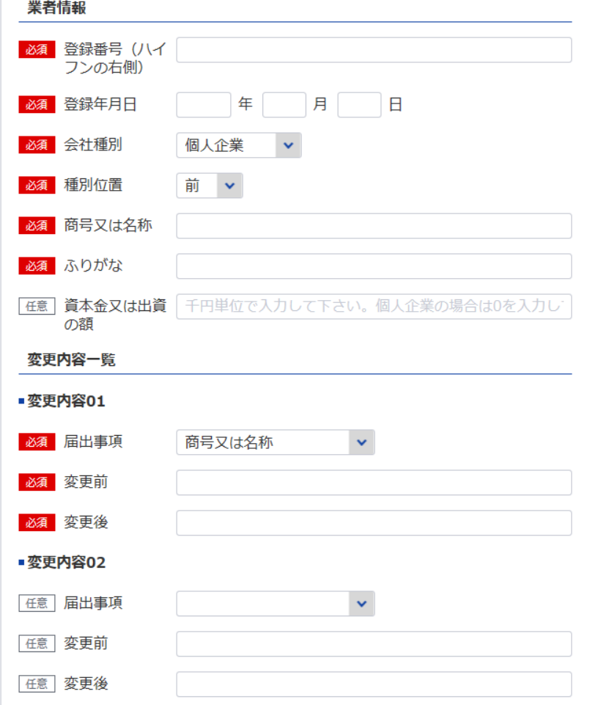
8
 |  |  |  |  |  |  |  | 申請者

9
5
6
7
データ整合性を保つため入力してください。
これは業者の特定に必要な項目となります
変更事項「(1)商号又は名称」を選択した場合、最新（変更後）の情報を記載してください
記
事 項 |  |  |  |  | 変 更 後 |  |  |  |  |  | 変 更 前
（１）商号又は名称

（２）営業所の名称又は所在地

変更事項「(3)資本金又は出資の額」を選択した場合、最新（変更後）の情報を記載してください

（３）資本金又は出資の額
（４）役員の氏名
5
6
7
更に変更内容があれば、変更内容02以降を入力してください
（６）測量の種類

8
9
登録番号 |  |  | 登録第 |  |  | 号 | 登録年月日 |  |  | 平成 |  | 年 | 月 | 日 登録
担当者氏名：10
所属部課名：11
電話番号：12 FAX番号：13
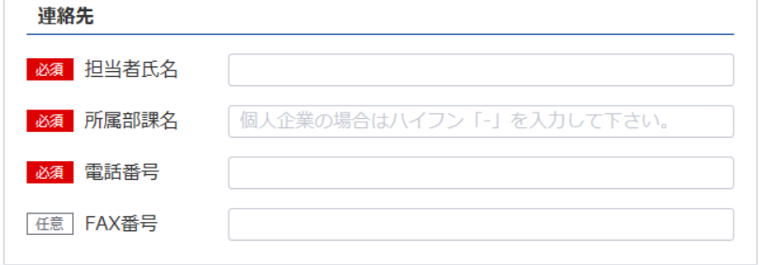
記載要領
 | 1 ×印欄は、記載しないこと。
 | 2 (1)から(6)までの事項については、不要のものを消すこと。
10
 | 3 (1)及び(4)の事項については、ふりがなを付すこと。
11

12
13

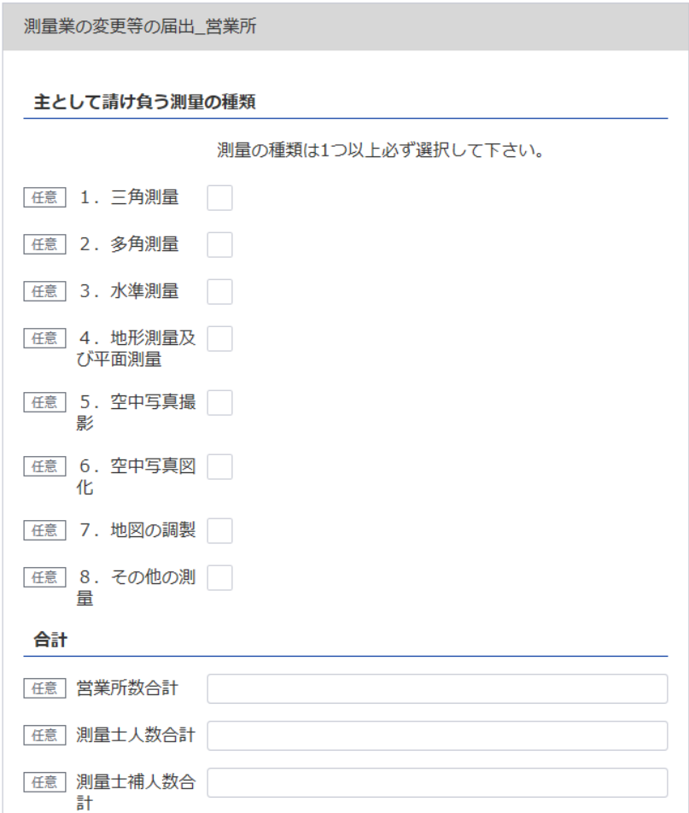

※変更事項「(6)測量の種類」を選択した場合、
最新（変更後）の情報を記載してください

※変更事項「(2)営業所の名称又は所在地」を選択した場合、
最新（変更後）の情報を記載してください

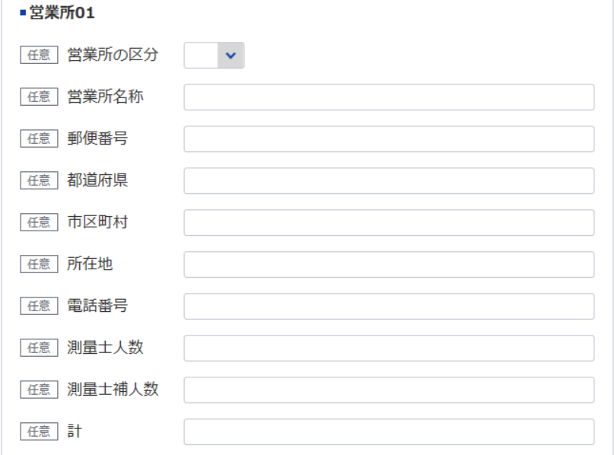
※変更事項「(2)営業所の名称又は所在地」を選択した場合、
変更が無くても全ての営業所を記載してください

14

※営業所が21件以上ある場合は下記、20件超えのチェックボックスにチェックを入れてください。なお、チェックした場合は、【参考】変更事項毎の入力項目シートの「〇」がついている項目は入力・未入力いずれでも問題ありません。
下記サイトより、20件超え時の登録フォーマットをDLし、全件入力してください。
https://www.mlit.go.jp/tochi_fudousan_kensetsugyo/const/kanrengyou00001.html
その上で、PDFにして添付をしてください。

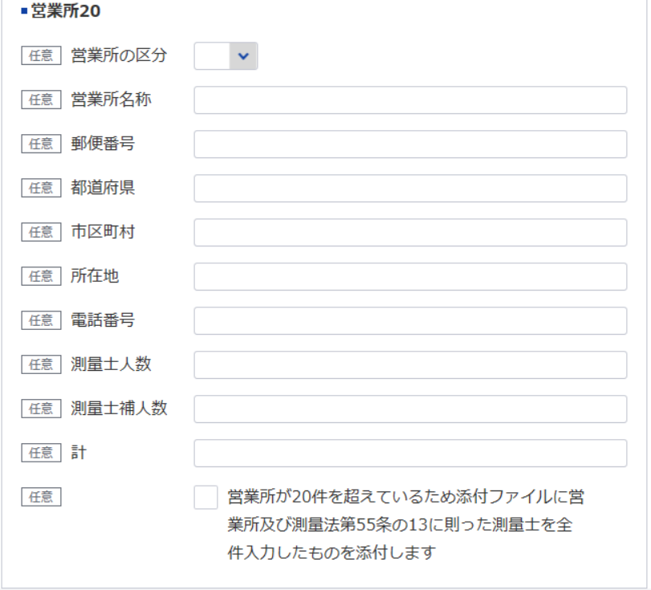

誓約書（法第55条の6）
※こちらのシートは記載の後、PDFにして添付してください
(別表第十二(第十四条関係)) |  |  | (用紙の寸法は、日本産業規格A4とする。)
添付書類(ヘ)（法第55条の3第5号）
誓 約 書
（1）登録申請者
（2）登録申請者の役員
（3）登録申請者の法定代理人
が測量法第55条の6第1項第1号から第5号までの各号に該当しないことを誓約します。

 |  |  |  | 令和 | 年 | 月 | 日
 |  | 登録申請者

 | 殿

記載要領
「(2)登録申請者の役員」及び(3)登録申請者の法定代理人については、不要のものを消すこと。

誓約書（法第55条の13）
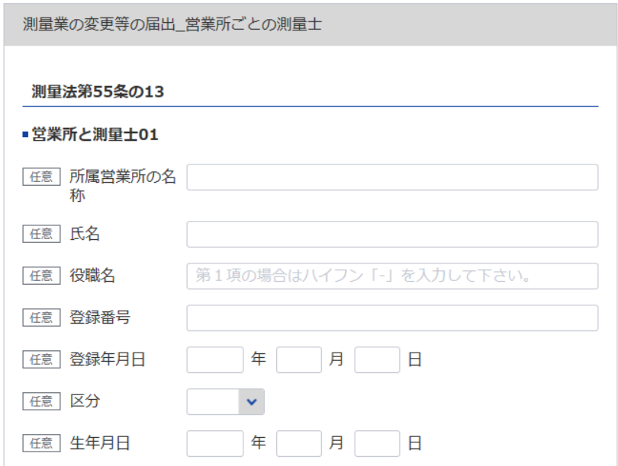
15
※変更事項「(2)営業所の名称又は所在地」を選択した場合、変更が無くても全ての測量士を記載してください
(別表第十二(第十四条関係)) |  |  | (用紙の寸法は、日本産業規格A4とする。)
添付書類(ト)（法第55条の3第6号）
誓 約 書
16
データ整合性を保つため入力してください
測量法第55条の13に規定する要件を下記のとおり備えていることを誓約します。
3
17
 |  |  | 令和 | 年 |  | 月 | 日
18
4
 |  |  | 登録申請者
データ整合性を保つため入力してください
2
必要な場合は以下同様に登録してください
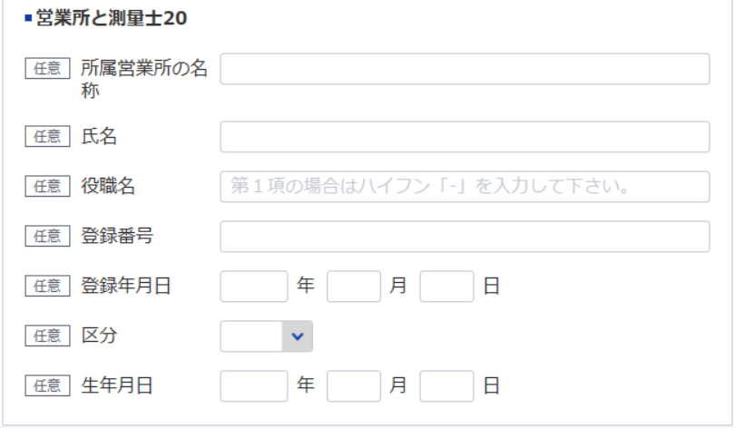
 |  | 殿
記
（1）法第55条の13第1項の営業所
営 業 所 名 | 測 量 士 の 氏 名 |  | 測量士の登録番号 |  | 測量士の登録年月日
15
16
17
18

（2）法第55条の13第2項の営業所
営 業 所 名 | 測量業者の氏名（測量業者が法人である場合においては、測量士である役員の氏名及び役名） |  | 測量士の登録番号 |  | 測量士の登録年月日
15
16
17
18

役員等一覧表
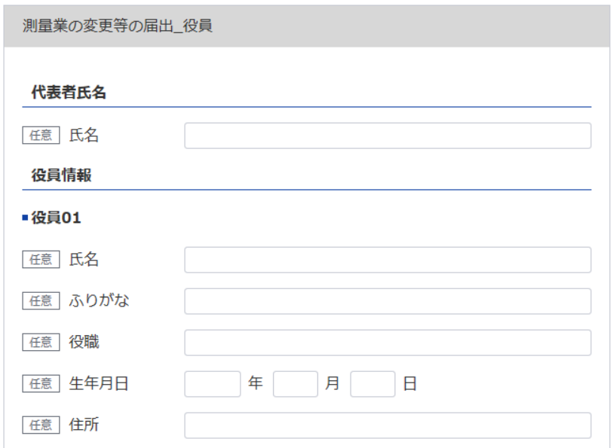
※変更事項「(4)役員の氏名」「(5)個人業者の氏名」のうち1つ以上を選択した場合、変更が無くても全ての役員を記載してください
20
19
22
測量業者変更登録申請書シート参照
※変更事項「(6)測量の種類」を選択した場合、
最新（変更後）の情報を記載してください
別表12
役 員 等 一 覧 表
（ふりがな） 商号又は名称 |  |  |  |  | 代表者氏名
21
19
所在地
（ふりがな） 役職員氏名 | 役職 |  | 生年月日 |  | 住所
20
21
24
25
26
27
22
23
23
24
※役員が21名以上いる場合は下記、20件超えのチェックボックスにチェックを入れてください。なお、チェックした場合は、【参考】変更事項毎の入力項目シートの「〇」がついている項目は入力・未入力いずれでも問題ありません。
下記サイトより、20名超え時の登録フォーマットをDLし、全件入力してください。
https://www.mlit.go.jp/tochi_fudousan_kensetsugyo/const/kanrengyou00001.html
その上で、PDFにして添付をしてください。
※変更事項「(2)営業所の名称又は所在地」を選択した場合、
最新（変更後）の情報を記載してください

※変更事項「(2)営業所の名称又は所在地」を選択した場合、
変更が無くても全ての営業所を記載してください
19

21
20
測量業者変更登録申請書シート参照

3
4
※営業所が21件以上ある場合は下記、20件超えのチェックボックスにチェックを入れてください。なお、チェックした場合は、【参考】変更事項毎の入力項目シートの「〇」がついている項目は入力・未入力いずれでも問題ありません。
下記サイトより、20件超え時の登録フォーマットをDLし、全件入力してください。
https://www.mlit.go.jp/tochi_fudousan_kensetsugyo/const/kanrengyou00001.html
その上で、PDFにして添付をしてください。
上記のとおり相違ありません。
令和 |  | 年 | 月 | 日
申請者

記載要領
登録申請者（法人である場合においては、その役員を含む。）及び法定代理人について記載すること。

